关系图
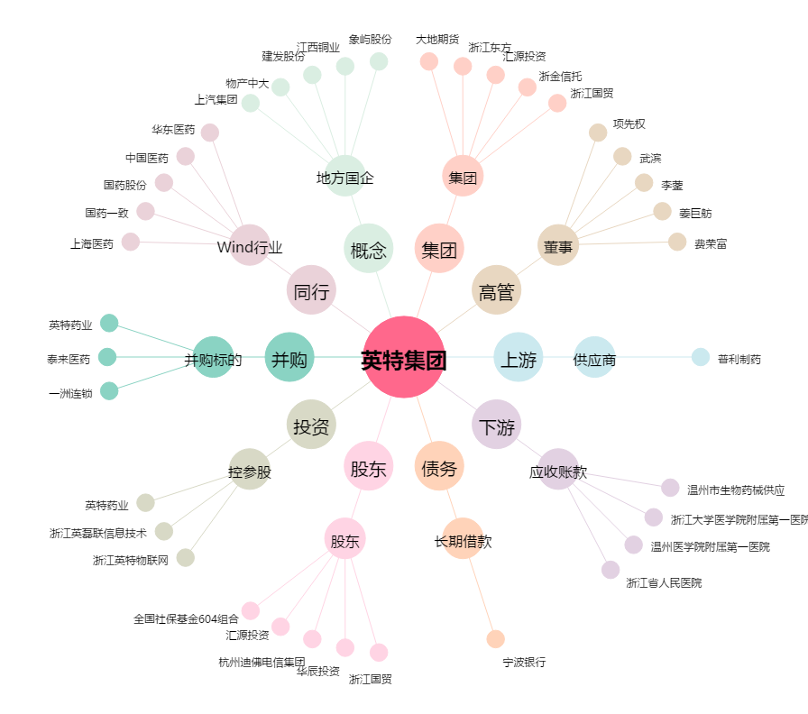
英特集团[000411.SZ] - 关系概览图

